インフラ俯瞰図
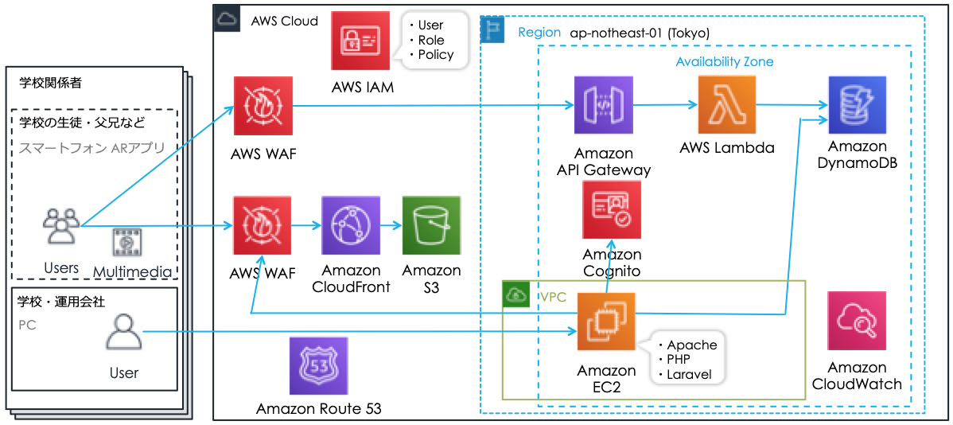
■ インフラ俯瞰図

DynamoDB
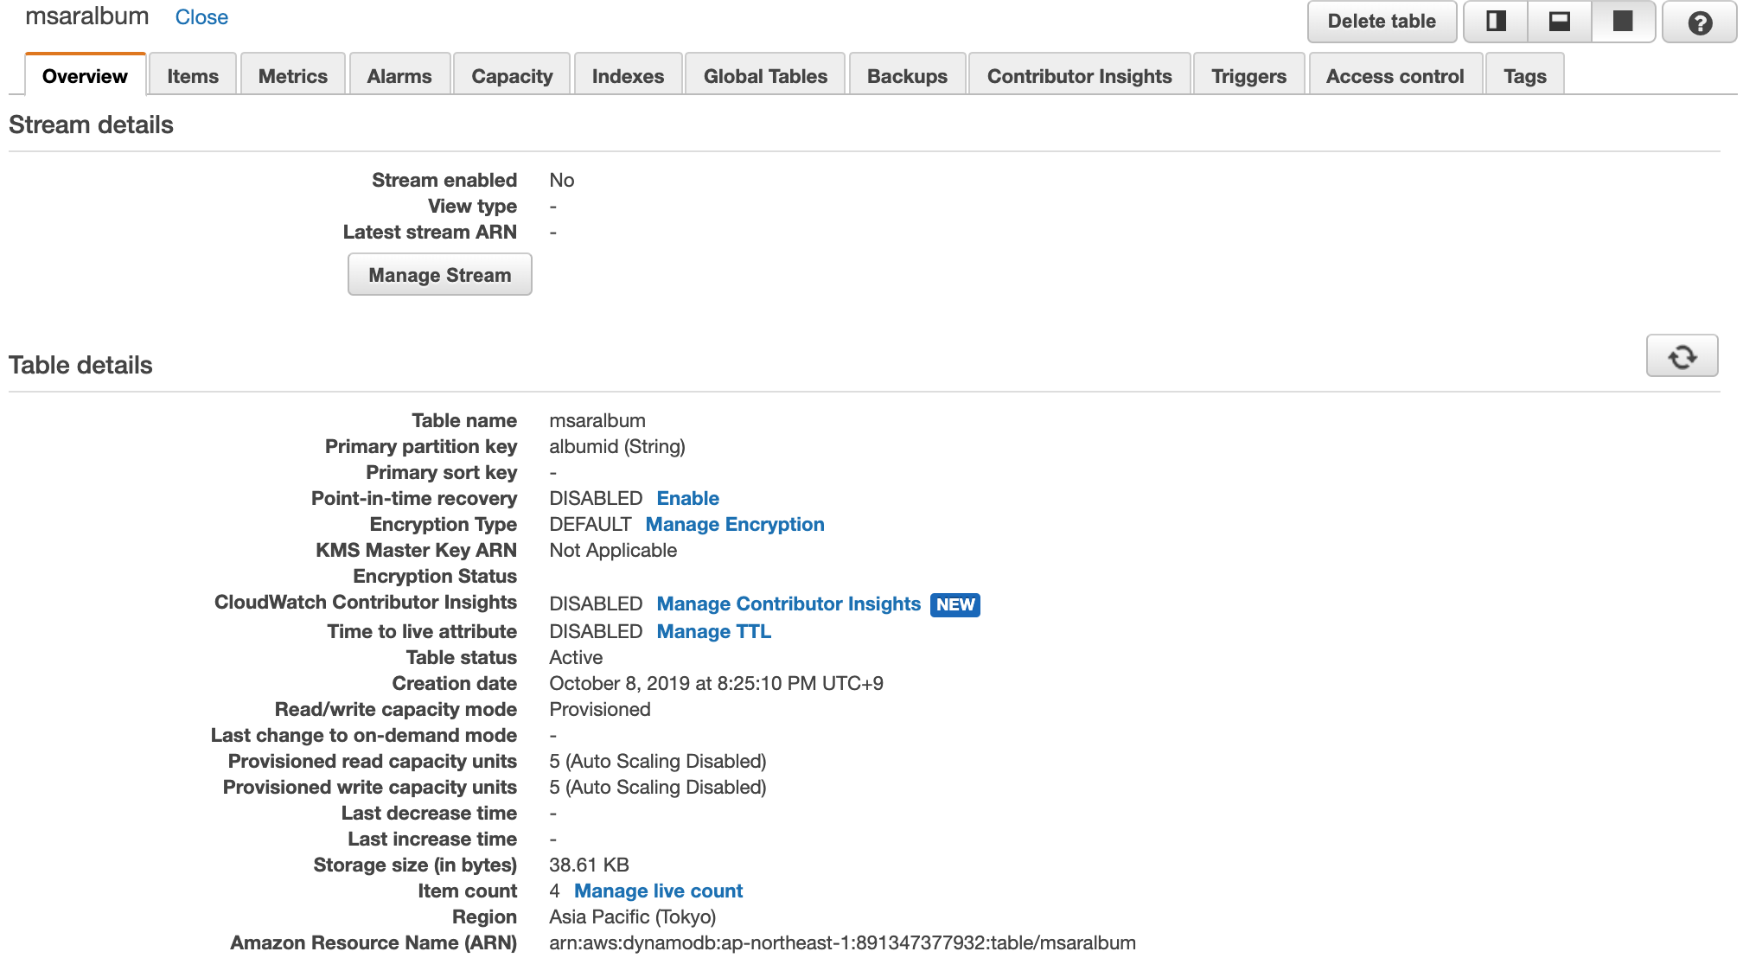
Overview

